riješeno
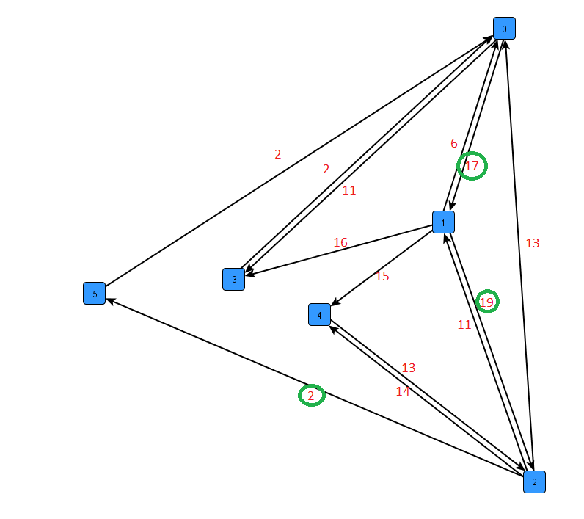
startVrh |  | 0
endVrh |  | 5

nVrh | nDist = dist[n] | s | nsTezina | xDist = nDist + nsTezina | distance |  |  |  |  |  | posjećen |  |  |  |  |  | prethodnik |  |  |  |  |  | tezina
 |  |  |  |  | 0 | 1 | 2 | 3 | 4 | 5 | 0 | 1 | 2 | 3 | 4 | 5 | 0 | 1 | 2 | 3 | 4 | 5 |  | 0 | 1 | 2 | 3 | 4 | 5
 |  |  |  |  | 0 | ∞ | ∞ | ∞ | ∞ | ∞ | ne | ne | ne | ne | ne | ne | ? | ? | ? | ? | ? | ? | 0 | 0 | 17 | 0 | 11 | 0 | 0
0 | 0 | 1 | 17 | 17 | 0 | 17 | ∞ | ∞ | ∞ | ∞ | da | ne | ne | ne | ne | ne | ? | 0 | ? | ? | ? | ? | 1 | 6 | 0 | 19 | 16 | 15 | 0
0 | 0 | 3 | 11 | 11 | 0 | 17 | ∞ | 11 | ∞ | ∞ | da | ne | ne | ne | ne | ne | ? | 0 | ? | 0 | ? | ? | 2 | 13 | 17 | 0 | 0 | 14 | 2
3 | 11 | 0 | 2 | 13 | 0 | 17 | ∞ | 11 | ∞ | ∞ | da | ne | ne | da | ne | ne | ? | 0 | ? | 0 | ? | ? | 3 | 2 | 0 | 0 | 0 | 0 | 0
1 | 17 | 0 | 6 | 23 | 0 | 17 | ∞ | 11 | ∞ | ∞ | da | da | ne | da | ne | ne | ? | 0 | ? | 0 | ? | ? | 4 | 0 | 0 | 13 | 0 | 0 | 0
1 | 17 | 2 | 19 | 36 | 0 | 17 | 36 | 11 | ∞ | ∞ | da | da | ne | da | ne | ne | ? | 0 | 1 | 0 | ? | ? | 5 | 2 | 0 | 0 | 0 | 0 | 0
1 | 17 | 3 | 16 | 33 | 0 | 17 | 36 | 11 | ∞ | ∞ | da | da | ne | da | ne | ne | ? | 0 | 1 | 0 | ? | ?
1 | 17 | 4 | 15 | 32 | 0 | 17 | 36 | 11 | 32 | ∞ | da | da | ne | da | ne | ne | ? | 0 | 1 | 0 | 1 | ?
4 | 32 | 2 | 13 | 45 | 0 | 17 | 36 | 11 | 32 | ∞ | da | da | ne | da | da | ne | ? | 0 | 1 | 0 | 1 | ?
2 | 36 | 0 | 13 | 49 | 0 | 17 | 36 | 11 | 32 | ∞ | da | da | da | da | da | ne | ? | 0 | 1 | 0 | 1 | ? |  |  |  |  |  |  |  | start | end | t
2 | 36 | 1 | 17 | 53 | 0 | 17 | 36 | 11 | 32 | ∞ | da | da | da | da | da | ne | ? | 0 | 1 | 0 | 1 | ? |  |  |  |  |  |  |  | 2 | 5 | 2
2 | 36 | 4 | 14 | 50 | 0 | 17 | 36 | 11 | 32 | ∞ | da | da | da | da | da | ne | ? | 0 | 1 | 0 | 1 | ? |  |  |  |  |  |  |  | 1 | 2 | 19
2 | 36 | 5 | 2 | 38 | 0 | 17 | 36 | 11 | 32 | 38 | da | da | da | da | da | ne | ? | 0 | 1 | 0 | 1 | 2 |  |  |  |  |  |  |  | 0 | 1 | 17
5 | 38 | 0 | 2 | 40 | 0 | 17 | 36 | 11 | 32 | 38 | da | da | da | da | da | da | ? | 0 | 1 | 0 | 1 | 2 |  |  |  |  |  |  |  |  |  | 38
 |  |  |  | 0 | 0 | 17 | 36 | 11 | 32 | 38 | da | da | da | da | da | da | ? | 0 | 1 | 0 | 1 | 2
 |  |  |  | 0 | 0 | 17 | 36 | 11 | 32 | 38 | da | da | da | da | da | da | ? | 0 | 1 | 0 | 1 | 2
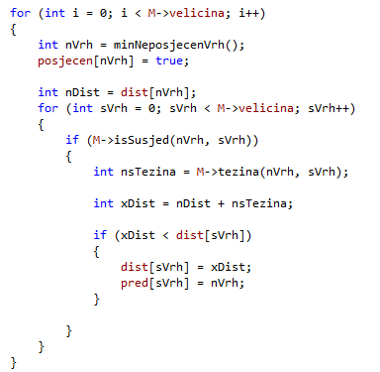
 |  |  |  | 0 | 0 | 17 | 36 | 11 | 32 | 38 | da | da | da | da | da | da | ? | 0 | 1 | 0 | 1 | 2
 |  |  |  | 0 | 0 | 17 | 36 | 11 | 32 | 38 | da | da | da | da | da | da | ? | 0 | 1 | 0 | 1 | 2
 |  |  |  | 0 | 0 | 17 | 36 | 11 | 32 | 38 | da | da | da | da | da | da | ? | 0 | 1 | 0 | 1 | 2

